상품제안서
L자 홀더화일 A4 -실크 | 상품코드: S47273

 |  |  |  |  |  |  | 02-713-8555 | www.synergygift.co.kr
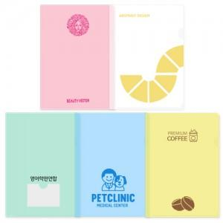

【상세/제작정보】 | <p><span style="font-size: 14pt; color: rgb(0, 0, 0);">※ 색상별 1천개 단위로 혼합 가능합니다.</span></p>

【인쇄/포장옵션】 | 실크 / 포장불가능

【공급단가】 | 수량 | 1,000~ | 3,000~ | 5,000~ | 10,000~ | 50,000~
*VAT별도 | 반투명 | 264원 | 230원 | 210원 | 198원 | 185원
 | 컬러 | 274원 | 240원 | 220원 | 210원 | 197원

【상품 URL】 | https://www.synergygift.co.kr:443/src/goods_detail.php?gdno=47273

